想法
引擎内伪细分效果

godotDemo | https://www.reddit.com/user/mightofmerchants/
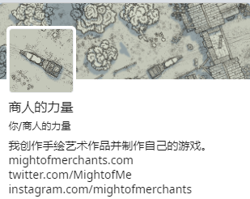

GDC游戏开发者大会

捏脸系统 | 骨骼捏脸+变形器动画 (不确定与lod的混合效果)

头部烘焙为自shader | 类似Instant Impostors V1.1 | One-Click Impostor Generation (Eevee) | 这种视差效果不适合发生顶点位移的情况 | http://ma-yidong.com/2019/06/22/a-short-history-of-parallax-occlusion-mapping-relief-mapping/
 |  |  | https://zhuanlan.zhihu.com/p/265317045
卡牌效果 | Portal Stencil Shader | https://www.bilibili.com/video/BV1zJ411K7fg
 |  | https://www.youtube.com/watch?v=9wv7-XY2tp8

